Л 6.2
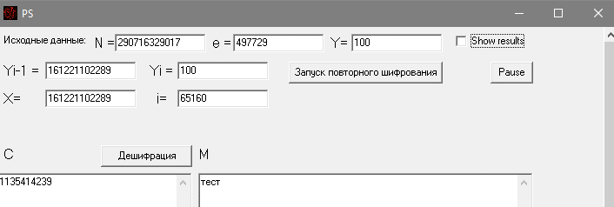
Вариант | Модуль, N | Экспонента, e | Блок зашифрованного текста, С
8 | 290716329017 | 497729 | 1135414239

Л 6.3
Вариант | Модуль, N | Экспонента |  | Блок зашифрованного текста
 |  | е1 | e2 | С1 | С2
24 | 47050437355283 | 4674517 | 1297633 | 30307619697810 | 330155414629
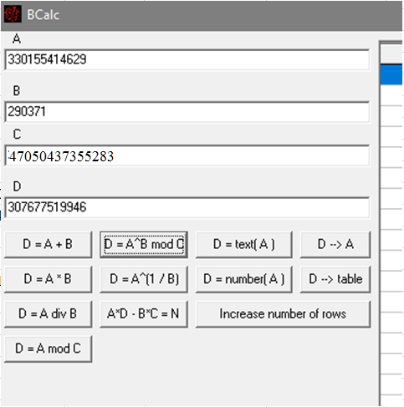

1.
Решаем уравнение e1∙r – e2∙s = ±1.

 | s | 290371
 | r | 488680

2.
 | c1^r | 296506072840
 | c2^(-s) | 369048695938

 |  | 109425179519299640123920
 | Модуль | 144516384308

